Вопросы
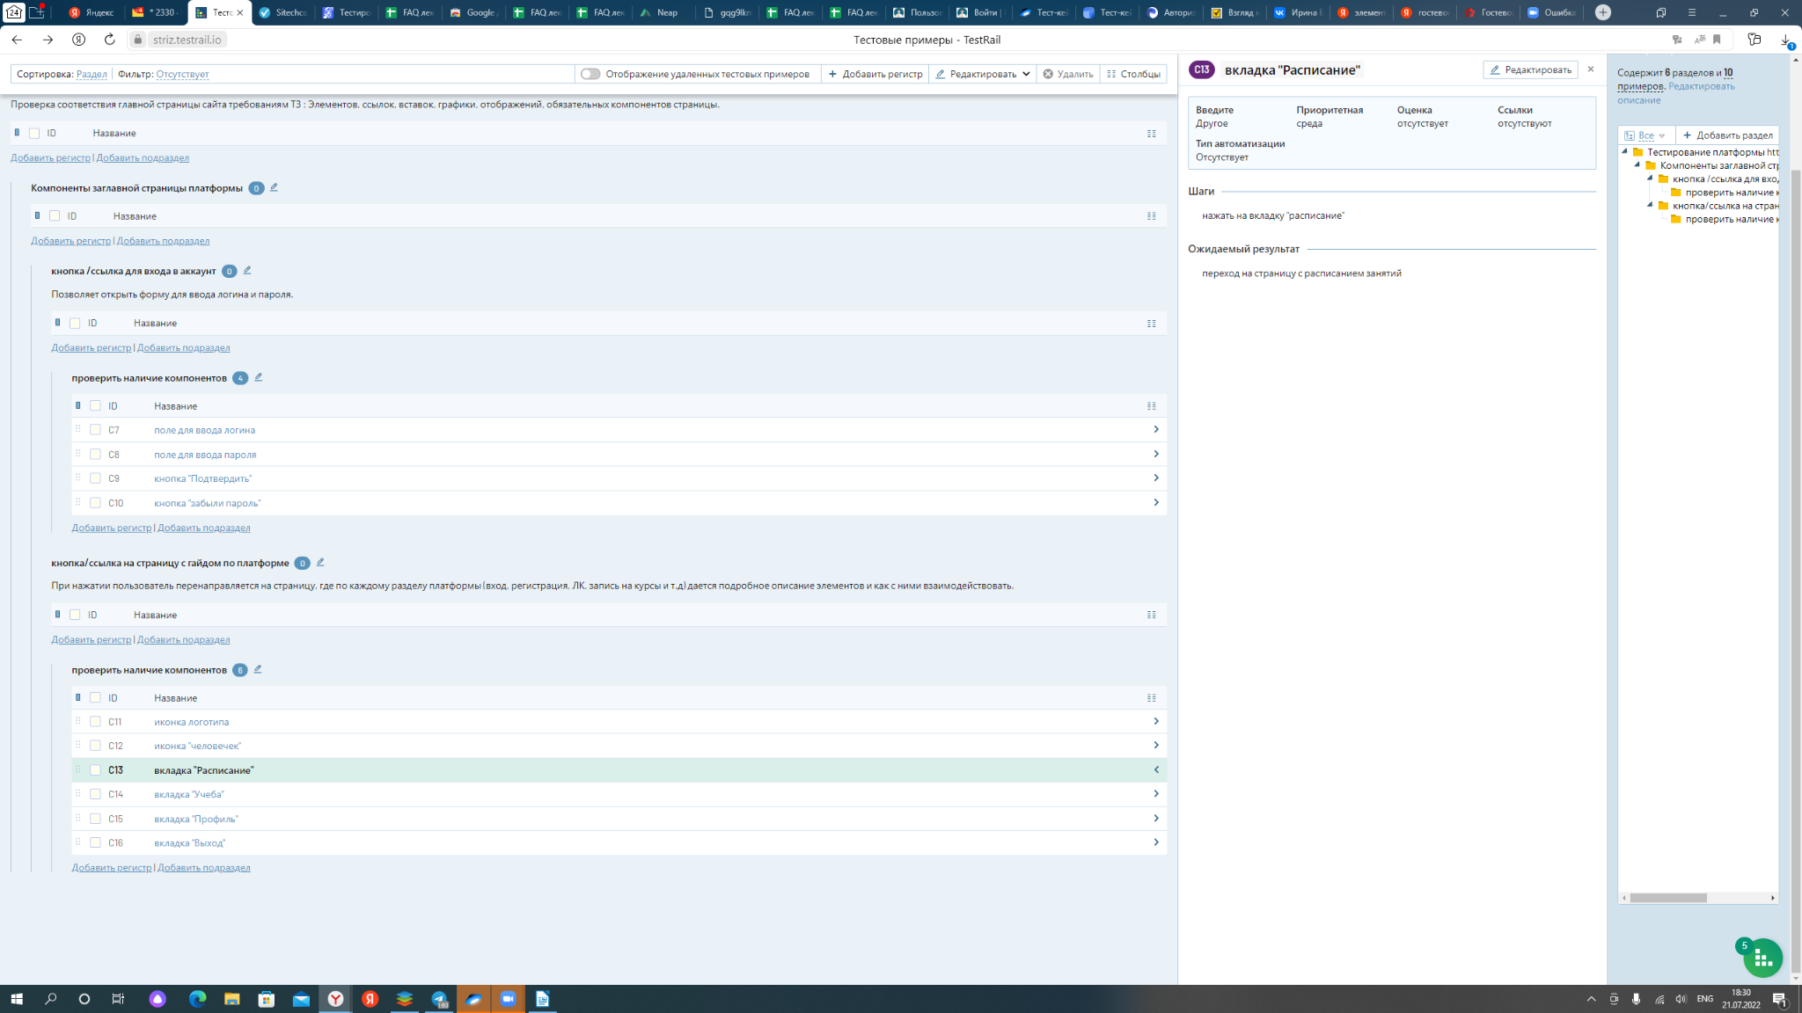
 |  |  |  |  |  | @ | @ | @ | @ | Dim
Категория вопроса/Имя владельца | тема | вопрос |  | Ответили | Комментарий
Игорь Дресвин | работа/трудоустройство | Уточните пожалуйста, где сейчас лучше брать задачи на фриланс? Рынок РФ и международный? Как сформировать портфолио? Как лучше создать резюме новичку? |  | TRUE | fl.ru
 |  | как устроится на зарубежный рынок? Возможно ли с нуля? |  | TRUE
Александр Домнин |  | Советуете ли читать Куликова? |  | TRUE
Калинин Максим | Silenium | В повседенвной работе тестировщики в Silenium именно пишут или просто записывают алгоритмы? |  | TRUE
Дмитрий Беликов | Карьера тестировщика | Какая область применения тестирования наиболее востребована? По статистике |  | TRUE
Марина Привалова | Литература | Почему в списке рекоменд.лит-ры нет Куликова? Ведь у него намного больше информации в книге, чем у того же Савина. |  | TRUE
 |  | SQL нужен? Или только для автотестов? |  | TRUE
Нестерова Юлия | Трудоустройство | Подскажите, пожалуйста, по рынку чаще трудоустраиваются с нуля на начинающего или сначала стажировка, а потом уже джуном берут? Раньше много было айтишных стажировок, но не тестировщиков |  | TRUE
Валерий Колтыгин |  | Кто присваивает квалификацию тестировщику? |  | TRUE
 |  | То есть сам себе!? |  | TRUE
Захаров Иван | Повыешение квалификации | А как осуществляется переход на уровни Junior, Middle и Senior? |  | TRUE
Шмарёв Александр | Книги | Ольга Назина - рекомендуете? |  | TRUE
Михаил Верба |  | gp1 |  | TRUE
Суслов Евгений | ОС Linux | Насколько перспективна ОС Linux и стоит ли её изучать в свете сегодняшних реалий |  | TRUE
Зотова Наталья |  | Лучше начинать с Junior? |  | TRUE
Андрей Гвоздев |  | Что значит предотвратить баги. Если их ещё нет? |  | TRUE
Захаров Иван | Трудоустройство | Слышал, что после 30-ти новичкам в IT тяжело, что никто не хочет заниматься со "стариками". Так ли это? |  | TRUE
Сидорова Мария |  | А в 38 лет реально устроится и начать работать тестировщиком? |  | TRUE
Валерий Колтыгин |  | А как быть с Линуксами? В них тоже необходимо тестировать? |  | TRUE
Шмарёв Александр | Разные системы | А эквайгинг тоже нужно проверять на работоспспособность в разных системах и браузерах Или он умолчально работает хорошо везде на стороне банка? |  | TRUE
Марина Привалова | КСА | По поводу примера клиент-серверной архитектуры - ведь клиент в данном случае - это не человек, а браузер. Я так понимаю. Браузер - клиент, который отправляет запрос на сервер, получает ответ и отрисовывает его. |  | TRUE
Алексей Шилов | Трудоустройство | Возможно ли будет после прохождения этих курсов устроится на работу?) Или нужно будет что-то из языков изучать? Java или Python? |  | TRUE | html css
Суслов Евгений | Кроссбраузерное, кроссдевайсное и кроссоперационное тестирование |  |  | TRUE | browserstack.com
Суслов Евгений | Снифферинг | Какой сниффер выгоднее использовать и изучить детальнее CHARLES or Fiddler or others |  | TRUE
Светлана Новохацкая | трансляция в Zoom | При трансляции лекции данная таблица у меня была неактивна, может ли быть причина в том, что вошла в трансляцию под другим аккаунтом? При входе в Zoom предоставленный пароль вводить не пришлось, доступ открывлся просто по ссылке. |  | TRUE
Захаров Иван | Обучение | Так уж сложилось, что предмет я лучше понимаю, когда постигаю его практически. Можете посоветовать уже сейчас какие либо задания? |  | TRUE
Захаров Иван | Книги | С какой из приведенных вами книг лучше начать? |  | TRUE
Семён Шишкин | Опыт | Здравствуйте! После обучения, как лучше и на чём тренироваться тестировать? |  | TRUE
Семён Шишкин | Книги | Здравствуйте! А можно книги в открытый доступ выложить? |  | TRUE
Чумичев Андрей | Обучение | У Куликова написано, что необходимым условием для начала обучения необходимо свободное владение английским, программирование, SQL,... Это так? |  | TRUE | Хотя бы азы знать, без них будет трудновато.
Олеся Безик | Обучение | Добрый вечер. В слайдах был термин "отклоненные баги", что это? |  | TRUE | Баг который не смогли воспроизвети, его могут отклонить, или если баг составлен не корректно
Мануйлова Ирина | Практика | Добрый вечер. Мы будем практиковаться на реальном проекте ( сайте)? |  | TRUE | Да, на Bumbleby
Игорь |  | Прошлый опыт не ITшный нужно ли в CV/резюме указывать? на что смотрит рекрутер при найме джуна? как усилить свое CV? |  | TRUE | Я указываю весь опыт, даже не айтишный, не считаю это минусом
Игорь |  | Телеграмм каналы посоветуете со свежей информацией? Где сидят тестировщики? |  | TRUE | Не особо слежу за телеграмм каналами :) если найдете, поделитесь с нами
Денис |  | Какая it-профессия самая легкая в освоении? |  | TRUE | все имеют свои особенности и сложности. QA более менее низкий порог вхождения
Юлия | гуманитарии в ИТ | Гуманитарию по вашему опыту в разы сложнее или все зависит от упорства? На позиции тестировщика именно |  | TRUE | супер, спасибо за ответ
Домнин Александр |  | Nginx будем разбирать? |  | TRUE | мы QA а не DevOPS. Для дополнительных знаний можете изучить)
Наталья Дерека | домашнее задание | Не очень понятно, как подтвердить, что сделано домашнее задание (кроме активности)? |  | TRUE | к куратору
Alex Rass | презентация | скачал презентацию по практике, а она не открыватся в Пойнте! Офис не могжет её открыть |  | TRUE | Вопрос не для тестироващика)
Анна Левченко |  | Виталий, как бы вы определили самое главное в работе тестировщика |  | TRUE | Позитивный настрой, острый глаз, любовь к изучению нового, владение техниками тест дизайна, ну и самое главное любовь к профессии
Елизавета | Литература | Есть возможность присылать материалы и на английском языке? |  | TRUE
Ключкин Павел |  | Каковы формы и способы взаимодействия тестировщика с другими участниками процесса создания ПО? И какой вид наиболее предпочтителен и эффективен? |  | TRUE
Анастасия Бойко | валидация/верификации | Если речь идёт о вводе валидных данных (правильных), в этом случае чем валидация отличается от верификации? Какова цель валидации в этом случае? |  | TRUE
Анастасия Бойко | тест-кейс и чек-лист | Из материала лекции тест-кейс - это как часть чек-листа. Всегда ли это так или чек-лист может быть упрощённым вариантом тест-кейса? |  | TRUE | на лекции рассмотрим обязательно, терпение друзья мои
Анастасия Бойко | тест-кейс и баг-репорт | Чем отличается тест-кейс от баг репорта? В обоих случаях есть описание шагов, ожидаемый и фактический результаты. |  | TRUE | на лекции рассмотрим обязательно, терпение друзья мои
Cаданбекова Гулназ | Д/З | Как выполнять д/з и как вы проверяете их ? сейчас я делаю конспекты только, правильно ли это для beginner? |  | TRUE
Шепелев Евгений | обучение | Уважаемый Гриненко Виталий Владимирович. Прошу Вас пообщаться по электронке: shepelev.2265@mail.ru. У меня есть некоторые . Заранее спасибо. S. P. Я уже писал Вам ранее в личку. |  | TRUE | вопрос был адресован куратору
Маслова Фиделия | обучение | в процессе учебы мы будем развиваться на группы? |  | TRUE | нет
Дарья Комарова | QA vs тестировщик | В книге Савина указано, что тестирование и quality assurance - это разные процессы. Мы же здесь их рассматриваем как синонимы. Можете пояснить. |  | FALSE
Дарья Комарова | test suite | Правильно понимаю, что test suite будет объединять те и только те test cases, которые проверяют одну функциональность программы? |  | TRUE | на лекции рассмотрим обязательно, терпение друзья мои
Дарья Комарова | test plan и чек-лист | Уточните, пожалуйста, ещё раз разницу между чек-листом и test plan, если и то, и то по сути описывают, что должно быть протестировано |  | TRUE | на лекции рассмотрим обязательно, терпение друзья мои
Илья Елсуков | atlassian.com | Они закрыли для нас возможность скачать, оплатить наверное тоже сейчас проблема. Актуально вообще тратить на них время? |  | FALSE
Маслова Фиделия | владение пк | расскажите пожалуйста что значит владение ПК на уровне pro. хотелось бы проверить себя и побыстрее научиться тому чего не знаем. |  | FALSE
Дарья Комарова | процесс тестирования | Сколько тестировщиков тестирует сложный веб-сервис? Есть такие веб-сайты, которые целиком тестирует один тестировщик? |  | FALSE
Дарья Быкова | Материал практических занятий | К прошлым практическим занятиям были приложены презентации с большим объемом непроговоренной информации, такой, как, например, примеры метрик, примеры тест-кейсов и чек-листов или практика тестирования корректного функционирования сайта. Будем ли мы ещё к этому возвращаться или непройденный материал изучаем только сами? |  | TRUE
Мануйлова Ирина | обучение | Добрый день. Нужно ли выкладывать практические задания в Odin и как? |  | TRUE | Да, в Один
Сидорова Мария |  | а если заказчик не захочет подключить тестировщика?... |  | TRUE | проблемы заказчика) пусть выпускает некачаственный продукт
Логинова Марина | обучение | каша в голове для меня ,ощущение что тут все прям тестировщики уже если я плюсики тут не ставлю все пропало? |  | FALSE
Дмитрий Беликов | XMind | XMind просит 40$ на пол года за полный функционал. Бесплатного "пробника" нам хватит? |  | TRUE | ччя
Калинин Максим | практика | Пример mindmap по требованиям с какого нибудь проекта либо сайта |  | FALSE
Мануйлова Ирина | Hard Skill QA | https://1drv.ms/w/s!At-fHF9kh0jle-cEcdZ4UmtSuDQ |  | TRUE | прекрасно!
Деришева Мария | XMind -Hard Skill | http://joxi.ru/p27lY3GtLjJw4A |  | TRUE | круто!
 |  | https://softcatalog.info/ru/programmy/xmind |  | TRUE | xmind версия 64
Ольга Фомина | XMind | http://joxi.ru/DrlwW9jtK6dMDA |  | TRUE | легенда есть, картинки крутые) оформление супер!
валентина | тест | тестирую, как работает эта таблица |  | TRUE | спасибо отдельное преподавателю за терпение!
Григорян Татьяна(Роберт) | Soft skills QA | http://joxi.ru/KAxZkp4HVBox6m |  | TRUE | очень прекрасная работа!
Григорян Татьяна(Роберт) | Hard Skill QA | http://joxi.ru/Dr8GYa5fKYbRaAhttps://softcatalog.info/ru/programmy/xmind |  | TRUE | отлично
Нечаева Лариса | XMind- Hard Skills | https://prnt.sc/dXEyz2L79wCf |  | TRUE | огонь!
Глущенко Анастасия |  | даю обратную связь)смотрю лексции ,записываю лекции для себя и ознакамливаюсь с дз |  | TRUE | спасибо вам :)
Бочкова Ольга | XMind-Hard Skils | http://joxi.ru/5mdl93Ztqn9vam |  | TRUE | прекрасное оформление, все наглядно и правильно |  |  |  |  |  | ьии
Ситникова Вера | XMind- Hard Skill | https://clip2net.com/s/4g5O14G |  | FALSE
Ситникова Вера | XMind- Soft Skill | https://c2n.me/4g6jq32 |  | FALSE
Прохорова Анна | XMind - Tech Skills | http://joxi.ru/12MLRzjcg5aRwm |  | FALSE
Атякшев Андрей | XMind - приготовление кофе | http://joxi.ru/12MLRzjcg5aRwm |  | FALSE
 |  |  |  | FALSE
Назарова Вера | XMind - Покупка продуктов | http://joxi.ru/vAWk89nh3eqQWA |  | FALSE
Андрей Гвоздев | XMind - Компетенции | http://joxi.ru/LmG5B5JSw3BGqA |  | FALSE
Беляева Маргарита | X-Mind Tech Skills | http://joxi.ru/l2Z7q51slyEdQA |  | FALSE
Залалдинова Анастасия | XMind- Soft Skill | http://joxi.ru/L217BPotwZkvBr |  | FALSE
Пищита Валерия | xmid | http://joxi.ru/xAejv79UM8bYJr |  | FALSE
 | XMind | http://joxi.ru/gmvLXdNCeK8VGA |  | FALSE
Тараров Александр | XMind | У Куликова рис.2.3.b -"подробная классификация тестирования"-это образец mind карты? |  | FALSE
Алексеева Марина | XMind Tech Skills | http://joxi.ru/brR3xMMUBXxQKm |  | FALSE
Зотова Наталья | XMind Саморазвитие | http://joxi.ru/v290YwpT4koVam |  | FALSE
Альбина Султанова | MindMap - Hard Skills | http://joxi.ru/YmE45BBTG68W6r |  | FALSE
Тащаева Надежда | XMind | http://joxi.ru/RmzRyMMHvJQw9m |  | FALSE
Касьян Екатерина | xmind skills | http://joxi.ru/LmGYWkDHBXZ3NA |  | FALSE
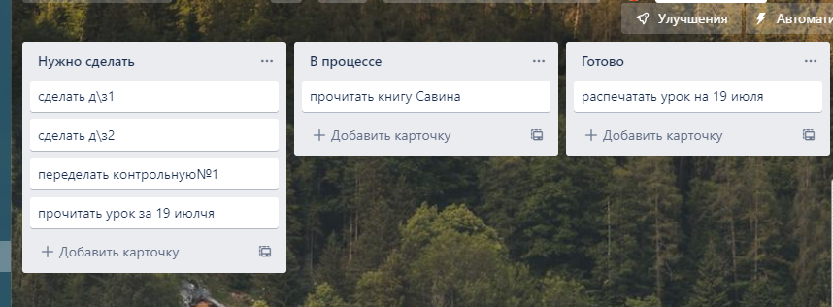
Шишкин Семён | XMind | https://pastenow.ru/598ac9b14866aca3d8375e7f6a149fb7 |  | FALSE
Потапкина Ольга | XMind | https://photo-screen.ru/i/61AiJG2FC |  | FALSE
Медведев Сергей | MindMap - Hard Skills | http://joxi.ru/VrwKxkJIgGlnXr |  | FALSE
Медведев Сергей | XMind- Soft Skill | http://joxi.ru/E2pYZaxCjpnReA |  | FALSE
Матюта Александр | XMind - Hard Skills | http://joxi.ru/VrwKxPPuoJEyxr |  | FALSE
 |  |  |  | FALSE
Завьялова Марина | XMind | http://joxi.ru/4AkVDG4Cj3oJP2 |  | FALSE | Моя майнд-схема. Прошу указать на недочеты. Спасибо
Верба Михаил | MindMap | https://drive.google.com/file/d/1cs5edSG65alhl8FpaDJV1TqBEIeYxfbS/view?usp=sharing |  | FALSE | В режиме ознакомления XMind не дает вставить рисунок. Поэтому легенды нет. Может, я чего не понял. Буду благодарен, если подскажете.
Залевская Анастасия | MindMap | http://joxi.ru/n2YyJM7TkdN7L2 |  | FALSE
Цай Елена | Дз - XMind | http://joxi.ru/Vm6gYYBF3MRxZ2 |  | FALSE
Латыпова Айгуль | XMind - Hard Skills | http://joxi.ru/D2Pan1Zcw45kyA |  | FALSE
Шишкин Семён | Изучения языков программирования | Здравствуйте, может я где то пропустил, но будем ли мы изучать какие нибудь языки программирования? Спасибо) |  | TRUE
Клейменов Андрей | Сайт бамблби | Доброго дня! Возможно я что то не понял, но бамблби просит меня зарегистрироваться, но не выдает форму регистрации. Баг? http://joxi.ru/nAya13jC9LLojA |  | FALSE
 | Трудоустройство | Много объявлений на джуна и многие требуют что бы у джуна был опыта пол года, год. Так вот где его брать?)) Объявление на стажёра без опыта - редко встречаются |  | TRUE
Попова Лидия | XMind | Не могу скачать беспоатно. Только в режиме ознакомления - и я не могу сделать Mind карт. |  | TRUE
Ризноокая Маргарита | XMind | Таблицу выполнила.По поводуhttp://joxi.ru/vAWk8wwIRxYJLA легенды так и не поняла...Это просто расшифровка?Какой цвет что обозначает? |  | FALSE
Потехина Ольга | XMind. магазин | http://joxi.ru/E2pYZGXcvgOLLA http://joxi.ru/8An4lgOiN3qqxm |  | TRUE
Аббакумова Софья | XMind | http://joxi.ru/KAxZkNaiVoln1m |  | TRUE | Легенда! Молодец
Шаратинов Антон | Homework1-1: Mind Map - QA Engineer Skills | http://joxi.ru/12MLnM4UgGvX5m |  | TRUE | еще и на английском! + легенда. Круто
Шаратинов Антон | Homework1-2: Mind Map - Shopping | http://joxi.ru/KAgbDp0T5koV42 |  | TRUE | За юмор ПЛЮС!
Копылова Нина | магазин | http://joxi.ru/J2b0o5JTq1WJgr | ёёёёёёёёёёёёёёёёёёёёёёёёёёё | TRUE
 | hard skills | http://joxi.ru/52aG9QJTlYqVor |  | FALSE
Вотякова Татьяна | XMind | http://joxi.ru/EA4JY51cXGy5Km |  | FALSE
Сергей Боровицкий | hard skills | http://joxi.ru/Dr8GpnLUK7PP7A.jpg |  | FALSE
Сергей Боровицкий | Поход в магазин | http://joxi.ru/5mdlVWZUqGpKym |  | FALSE
Быкова Дарья | Релиз ПО | Что такое предрелизный контур и боевой контур? Непонятно именно понятие контура. Столкнулась с ним при изучении дополнительной информации о релизе ПО |  | TRUE
Махмутова Юлия | hard skills | https://i.postimg.cc/N0sSk0pG/2022-07-08-15-33-40.png |  | FALSE
Светлана Реут | xmaind | У меня Macbook и я не могу установить xmaind по Вашей ссылке(( Что делать? |  | https://www.xmind.net/download/ | https://www.xmind.net/download/
Вшурина Анастаися |  | http://joxi.ru/LmGYK8eUBXowgA |  | FALSE | Легенду добавить не смогла, покажите, пожалуйста, повторно как добавлять легенду.
Алексеева Светлана | XMind | http://joxi.ru/l2Z7qqzslZ64aA |  | FALSE
Архипова Елена | hard skills тестировщика.xmind | http://joxi.ru/12MLnB0HgEB6wm |  | FALSE
Суслов Евгений | XMIND, soft skills | http://joxi.ru/YmE4d8oHG6nNRr |  | FALSE
Завьялова Марина |  |  |  | FALSE
Суслов Евгений | XMIND, hard|tech skills | http://joxi.ru/E2pYDлVxTvednZA |  | FALSE
Кутузов Федор | Упрощенная карта Hard Skills QA | http://joxi.ru/vAWkq4xc3ZQGLA |  | TRUE | Основные моменты, без избыточной на мой в згляд декомпозиции.
Страхова Дарья | работа | Насколько сложно найти работу на фрилансе начинающему после данного курса и какими дополнительными навыками стоит обладать. |  | TRUE
 | методология разработки по | "Тестирование зависит от контекста"- один из 7 признаков тестирования. а выбор методологии также будет зависить от сферы ПО. уточню. Для медицинских ПО будет ли выбран определнная методология, либо так же можно выбирать jira? |  | FALSE
 |  |  |  | FALSE
 | методология разработки по | Как вы думаете, а Тони Старк в своей разработке костюма железного человека какие модели использовал? :)) |  | TRUE | Инкрементальную, судя по второй части (моей любимой по причине участия Микки Рурка)) Антон Ш.
 |  |  |  | FALSE
Денис |  | проверьте мое ТЗ https://prnt.sc/-zYJkyC8CA3G |  | FALSE
Назаренко ОКсана | выполнение задания XMind | http://joxi.ru/DrlwDz0CKD6q9A |  | FALSE | В самой программе инструмента, подобного легенде в Экселе не нашла, пришлось выдумывать и ипользовать, что имеется
Назаренко ОКсана | выполнение задания XMind | http://joxi.ru/eAOZxedTvVe5Y2 |  | FALSE
 | Трудоустройство | Сколько минимальная зарплата у Джуниор тестировщика на начальном этапе в маленькой компании?) |  | TRUE
Гулназ Саданбекова | д/з | выполнение д/з влият на сертификат по оканчанию обучения |  | TRUE
 |  |  |  | FALSE
Суслов Евгений | Основные!!! виды тестирования | https://drive.google.com/drive/folders/1CY5uiWtcl2LtCvcz_ff-1nydNTgCy7nE?usp=sharing |  | FALSE | Многие авторы, создававшие подобные классификации, использовали интеллект-карты, однако такая техника не позволяет в полной мере отразить тот факт, что способы классификации пересекаются (т.е. некоторые виды тестирования можно отнести к разным способам классификации) - пишет Куликов
Марина Привалова | виды тестирования | https://disk.yandex.ru/d/2ij16QM3FbQUgQ |  | FALSE
Глущенко Анастасия |  | вопрос пропустила 8 и 9 числа наверстываю и слушаю лексции интересно до 8 и 9 не нужно выполнять кр? joxi то ребята забежали наперед?это и есть то что обьясняли по видео в телеге?а можно с вами пообщатся по делу через втс ап +79788303495напишите пожалуйста |  | FALSE
 |  |  |  | FALSE
Андрей Гвоздев |  | https://disk.yandex.ru/d/wE8swpEd7870Mw |  | FALSE
Халтурин Владимир | Виды тестирования по Куликову | Ссылка на xmind файл |  | FALSE
Денис |  | https://prnt.sc/-zYJkyC8CA3G |  | FALSE
Лаврова Ксения | Виды тестирования по Куликову XMind | https://disk.yandex.ru/d/xEywBoDr14TYfw |  | FALSE
Сергей Боровицкий | Занятие 5 | По каждому дню занятий есть материал к лекции (файл .pdf) и материал к практике (файл .pptx). Но к пятому дню занятий (09.07.2022)два раза повторяется pdf файл к лекции. |  | FALSE
Назарова Вера | Виды тестирования | https://disk.yandex.ru/d/EOUhRm9dcGinxw |  | FALSE
Кутузов Федор | Майнд-карта подробной классификации видов тестирования (С.Куликов) | подробная классификация видов тестирования |  | FALSE | формат xmind
ШОГОЯН СЕРОП | Практическое задание №1«Введение в тестирование ПО» | https://disk.yandex.ru/d/yLhUNp15tgging |  | TRUE | формат xmind
глущенко Анастасия |  | азачем сюда скидывать джокси файлы? |  | FALSE
глущенко Анастасия |  | как зайти в бамбелби не авторизированный я ползователь как выполнить тз если не получется войти???не хочу отставать! |  | FALSE
 |  |  |  | FALSE
Широких Галина | виды тестирования | https://disk.yandex.ru/d/b8I_-tKFkWVN3Q |  | FALSE
Кулыгина К | софт скиллз в xmind | https://www.xmind.net/m/aTfi9m |  | FALSE
Кулыгина К | выполнение задания Xmind | https://www.xmind.net/m/W8nFn4 |  | FALSE
Кулыгина К | Joxi | покажите пожалуйста еще раз, как делать скрины в джокси. пока в иксмайнд создаю общедоступную ссылку, скрин не получается делать |  | TRUE
Дмитрий Захаров | виды тестирования | https://drive.google.com/file/d/197q9TwnSY2Ne8rKyvXf2mFUevKLbEYRq/view?usp=sharing |  | FALSE
Дарья Комарова | Билд | Расскажите ещё раз, что такое Билд/Билды, пожалуйста. Спасибо. |  | TRUE | Это варианты сборки приложения. Добавили функционал - новая сборка (билд)
Аббакумова Софья | виды тестирования | https://drive.google.com/file/d/1n5QlwjvAEwgIa7LmKrQOMq4A6UqN1GOh/view?usp=sharing |  | FALSE
Лавренова Ольга | Hard skills | http://joxi.ru/xAepwwJtMOGJz2 |  | FALSE
Елсуков Илья | Виды тестирования |  |  | FALSE | PDF
Медведев Сергей | виды тестирования | http://joxi.ru/E2pYZYDFv3Eg9A |  | FALSE
Колтыгин Валерий | ПЗ-1 | https://disk.yandex.ru/i/53MOMwgTLUOthA |  | FALSE
Сергей | виды тестирования | 1. В чём отличие функционального тестирования и тестирования функциональности? На примере 2. Неинвазивное тестирование (nonintrusive testing220) — тестирование, выполнение которого незаметно для приложения и не влияет на процесс его обычной работы. Как понимать? |  | FALSE
 |  |  |  | FALSE
Тащаева Надежда |  | http://joxi.ru/gmvLXNNieJ5k6A |  | FALSE
Тащаева Надежда |  | http://joxi.ru/ZrJ6KootQ0aYVr |  | FALSE
Потапкина Ольга | Виды тестирования | Ссылка на Xmind файл |  | FALSE | Формат .xmind
Игорь |  | Онбординги в РФ проводят? будем практиковать или пример какой то? |  | TRUE
Шмарёв Александр | Презентация | Выложите пожалуйста презентацию сегодняшнего дня |  | TRUE
Памятных Алёна | Классификация тестирования по Куликову | https://drive.google.com/file/d/1LUyMkGozN1fX7JpbUgE4gqYYcwkd9FI0/view?usp=sharing |  | FALSE
Суслов Евгений | Карандаш | https://drive.google.com/file/d/19NmndtITh3aB3dHssyDtdwWRVLKWIOHd/view?usp=sharing |  | FALSE
Дмитрий Захаров | карандаш | https://drive.google.com/file/d/1QkfbpTvrFV4AhyNy-06LQY7NE5XXXUZ-/view?usp=sharing |  | FALSE
Потехина Ольга | карандаш связи/приоритет | https://drive.google.com/file/d/1vg3W4prgoYBzcnCsnVT6CX_0JHK9m5e1/view?usp=sharing |  | FALSE
Желтов Сергей | Карандаш приоритет | https://disk.yandex.ru/d/lJI23pfTIjzWwQ |  | FALSE
Потапкина Ольга | Карандаш (приоритет тестирования) | https://photo-screen.ru/i/96LG0EkIB |  | FALSE
Дубинина Наталья | Карандаш приоритеты | https://drive.google.com/drive/folders/1yuXl9wdh-EsT3cSDkaKmRRv0bLlQBzPo?usp=sharing |  | FALSE
Бочкова Ольга | Классификация тестирования по Куликову | http://joxi.ru/nAya1Mjh9v6oEA |  | FALSE
Голояд Мария | Классификация тестирования по Куликову | https://disk.yandex.ru/i/zodWQ5J7uBCcRQ |  | FALSE
Фомина Ольга | ПЗ-2 | Для практического задания 2 нужно указывать только те виды тестирования, которые я могу провести сейчас (например, без тест-кейсов, которые мы еще не проходили. Или только черный ящик...) или надо сделать полное печисление всех возможных видов тестирования (например, по Куликову)? |  | TRUE
Надежда Тащаева | Карандаш.приоритеты | http://joxi.ru/vAWk8ooH3Da7xA |  | FALSE
Гулназ Саданбекова | Классификация тестирования по Куликову | http://joxi.ru/L217MKaTwJplxr |  | FALSE
Сабина Зосимова | навыки | Подскажите пожалуйста, есть ли смысл сейчас параллельно изучать SQL, HTML и CSS? Или это забивать голову ненужной информацией на данном этапе? На степике прохожу параллельно курсы, в голове очень трудно все систематизировать) ПС: если не затруднит, ответьте пожалуйста здесь, к сожалению не смогу 14.07 присутствовать на лекции и могу пропустить ответ. Спасибо!) |  | TRUE
Копылова Нина | практика2 | нужно указывать только те виды тестирования, которые я могу провести сейчас, на данном этапе или в целом? или надо сделать полное печисление всех возможных видов тестирования? |  | TRUE
Лаврова Ксения | Карандаш (приоритет тестирования) | http://joxi.ru/Q2KW3GjFOlbGk2 |  | FALSE
Викторов Сергей | Вход в Бамблби | Не приходит ссылка на почту, писал раз 5 |  | TRUE
Безик Олеся | доступ к Confluence и Trello | Здравствуйте! Добавьте пожалуйста доступ мне к сайтам Confluence и Trello. Моя почта Lesunka85@mail.ru |  | TRUE
Редька Виктор | Карандаш приоритет | https://disk.yandex.ru/d/-xOg8EeATeo-EA |  | FALSE
Карабанова Лариса | доступ к Confluence и Trello | Здравствуйте! Добавьте пожалуйста доступ к сайтам Confluence и Trello. Моя почта 745larisa@gmail.com |  | TRUE | Зачем Вам доступы? Это же ознакомительно нам демонстрировали работу на этих сайтах. Я так поняла | урок смотрела в записи, хотела пройти в живую
Гвоздев Андрей | Карандаш | http://joxi.ru/Y2LK9KMS7pqYKm |  | FALSE
Гвоздев Андрей | Виды тестирования | http://joxi.ru/brRQ9QJI7e6GwA |  | FALSE
Марина Привалова |  | Можно ли считать тестирование документации (статическое тестирование) одним из подвидов функционального тестирования? |  | TRUE
Марина Привалова |  | Проходила тест на строннем ресурсе в качестве тренировки. Не нашла ответа на такой вопрос: С помощью какого вида тестирования можно протестировать утечку памяти в условиях теста по методу чёрного ящика? |  | TRUE |  | благодарю
Гвинта В.В. | работа в TRELLO |  |  | FALSE
Максимова Кристина | классификация видов тестирования Куликов | https://www.xmind.net/m/TEfca3 |  | FALSE
Елена Цай | Виды и классификация тестирования по Куликову | https://drive.google.com/file/d/1k1Vt2CYOiBlXa8PtRCu-XGYka9-tx42_/view?usp=sharing |  | FALSE
Назаренко Оксана | Карандаш приоритет и связи | https://disk.yandex.ru/d/WN8Qj8Ie0OBMFw |  | FALSE
Cлободянюк Наталья | Классификация видов тестирования С.Куликов | https://drive.google.com/file/d/1QByHOsCXdXmKTF47U2UHY8wOmSVHqZNs/view?usp=sharing |  | FALSE
Казакова Надежда | Классификация видов тестирования | http://joxi.ru/MAjvV14CdG6M5A |  | FALSE
Коновалова Екатерина | Hard skill |  |  | FALSE
Коновалова Екатерина |  | Виталий, подскажите пожалуйста, можно ли Mind карты делать в MindManager? В версии xMind8 нет условных обозначений, из-за этого не могу добавить легенду, а более новая версия не устанавливается на ноутбук. |  | TRUE
Цимбалов Игорь | Доступ к Trello | bazarcd333@gmail.com |  | FALSE
Цимбалов Игорь | Доступ к Confluence | bazarcd333@gmail.com |  | FALSE
Самсонов Иван | Тест №2 | Виталий, подскажите пожалуйста, почему по классификации видов тестирования в книге Куликова, регрессионное тестирование, тестирование производительности,функциональное тестирование и тестирование Usability, находятся в одном блоке "По целям и задачам". А в тесте регрессионное тестирование не попадает в блок вид тестирования ПО "По объекту тестирования"? В тесте вопрос звучит следующим образом:"Что не относится к виду тестирования ПО по объекту тестирования?" Спасибо |  | FALSE
Назаренко Оксана | доступ к trello Confluence | oksana18042015@gmail.com
Олег | ПЗ2 | https://disk.yandex.ru/d/CzpDSUdEhuP5uA
 |  | По этой ПЗ 2 получил 10 баллов. Можете проверить?

Ключкин Павел | Виды тестир Куликов | https://disk.yandex.ru/d/kuYJS1qShwAX2g
Касьян Екатерина | доступ к trello и confluence | добавьте меня пожалуйста ekaterinakasan185@gmail.com. И ещё вопрос скажите у меня в трелло требует ввести карту. кто работает с трелло постоянно- вы покупаете? |  |  |  | трелло бесплатная версия есть, не надо покупать
Смирнов Юрий | доступ к trello и confluence | rurik98@gmail.com , с уважением Юрий.
Калинин Максим | Требования к платформе | Начал тестирование требований очень много неточностей необходима консультация по ТЗ
Галиахметова Ризеля | Тестирование по ТЗ | Что делать с объектами модуля,которых нет в ТЗ?мы их не должны тестировать?ведь нам неизвестны требования по ним
Галиахметова Ризеля | Тестирование по ТЗ | Почему проверку на наличие элементов мы проверяем через DevTools? недостаточно просто увидеть, что он есть на странице?например логотип (требований о его параметрах нет)
Копылова Нина | Тестирование по ТЗ | если, есть возможность,можно разобрать хотя бы несколько пунктов по Практической 3 .ПО ТЗ .для тех кому все в новинку не очень понятно.Заранее спасибо
Бочкова Ольга | доступ к trello | После того, как я вошла в эту программу, у меня в списке много готовых тест кейсов образовалось. Я их не создавала. Не знаю как их убрать. Не могу написать свои...(((
Мызина Екатерина | ИА | Каким инструментом пользоваться при создании Презентации?
Мызина Екатерина | TestTrail | В TestTrail мы будем создавать тест-кейсы, это будет как техническое задание-это будет проверяться на оценку?
Екатерина Берг | общие | Подскажите, пожалуйста, мы рассматриваем только тестирование сайтов, на примере Бамблби, или мобильное тестирование и тестирование программ тоже будет?

 |  | https://www.youtube.com/watch?v=pRgIuB6tTVw

Наталья Дерека | TestTrail (хоть что-то верно?) | https://disk.yandex.ru/i/dR4hSIFL7mX9rQ |  |  | лучше скрины, меня не пускает в ваш тест рейл
Наталья Дерека | TestTrail | Виталий, пож. посмотрите, есть ли хоть малейшее понимание, для нулевых учеников, когда нет консультаций, тяжело объять необъятное
Светлана Реут | Xmind | Подскажите, пожалуйста, не смогла найти ответ в интернете(( У меня подтемы распологаются только слева от основной темы и никак не перемещаются вправо, при работе со стреками темы просто бегают по левой стороне, а справа только три темы, образованные при создании нового документа. Благодарю заранее за ответ! И хочу подсказать тем, у кого размытое изображение видеозаписи лекции - в настройках надо изменить качество картинки до 720 р
Медведев Сергей | TestRail(cкрин) | http://joxi.ru/RmzRyRDHvyO0pm
Барская Ирина | TestRail(cкрин) | подскажите пожалуйста правильно ли выставляется нумерация ID

Гвинта Валентина | mind картаN1 | так и писать про карандаш или если особо одаренный брать другой предмет?
Гвинта Валентина | контрольные работы | мы пишем контрольные работы, кто-то успешно, а кто-то неочень, будем ли по завершению курса разбирать эти вопросы . Очень хочется знать , где я ошибаюсь и почему. Я так не вижу ошибок и, возможно, у меня неверное представление складывается о терминах и понятиях ,и их использования
Галиахметова Ризеля | тест-кейсы | можно ли в рамках одного кейса проверить сразу и татйтл, и фавиконку?наличие кнопки и кликабельность?

ШпаргалкиОбучалки и просто поле



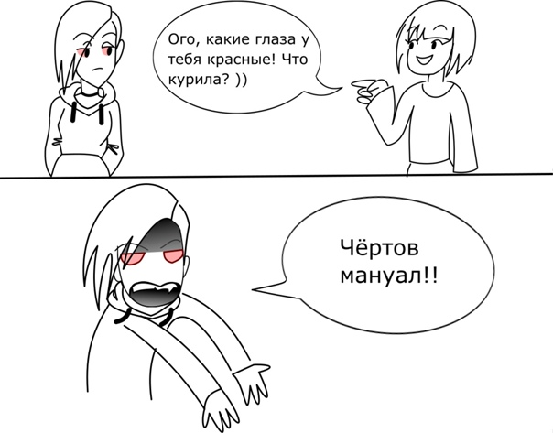
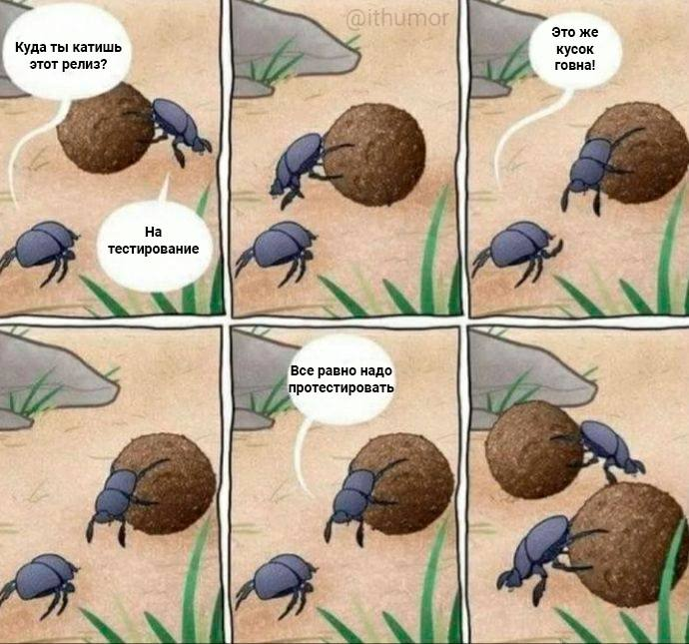
Книги
Тестирование Дот Ком —Роман Савин
Тестирование программного обеспечения — Сэм Канер, Джек Фолк
Тестирование черного ящика — Борис Бейзер
Как тестируют в Google — Джеймс Уиттакер, Джейсон Арбон, Джефф Каролло.
https://www.youtube.com/watch?v=LDJMfzTlkSI |  | DevTools за 30 минут!
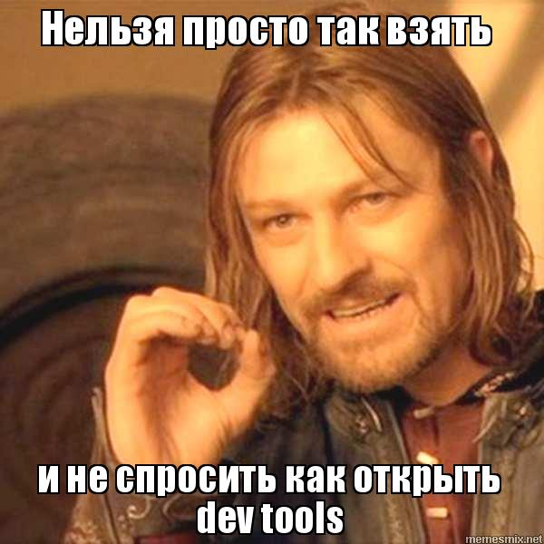
QA_bible | https://vladislaveremeev.gitbook.io/qa_bible/obshee
Тренируем МОЗГ (задачи на логику, пробуем тестировать)
https://www.potehechas.ru/zadachi/zadachi.shtml | https://www.potehechas.ru/zadachi/zadachi.shtml
https://playground.learnqa.ru/puzzle/triangle
http://bugred.ru/calc/

Список площадок баг-трекеров
JIRA — платная, но крутая.
Redmine — основной конкурент, бесплатный.
Youtrack — тоже хорош, чем-то похож на JIRA.
Mantis — для бесплатного неплох.
Bugzilla — еще один баг-трекер.

Слушаем подкасты/учимся QA
https://soundcloud.com/radio-qa

Основные команды SQL

https://tproger.ru/translations/sql-recap/
Пример жизненого цикла бага/задачи

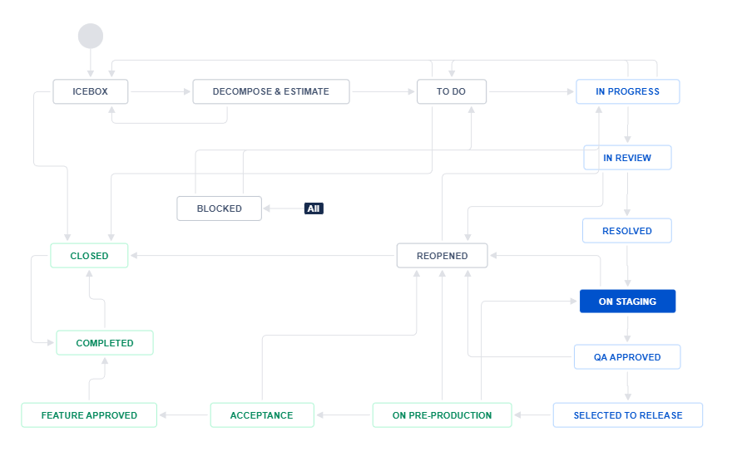


Основные пункты тест плана
В стандарте IEEE 829 перечислены пункты, из которых должен состоять тест-план:
a) Идентификатор тест плана (Test plan identifier);
b) Введение (Introduction);
c) Объект тестирования (Test items);
d) Функции, которые будут протестированы (Features to be tested;)
e) Функции, которые не будут протестированы (Features not to be tested);
f) Тестовые подходы (Approach);
g) Критерии прохождения тестирования (Item pass/fail criteria);
h) Критерии приостановления и возобновления тестирования (Suspension criteria and resumption requirements);
i) Результаты тестирования (Test deliverables);
j) Задачи тестирования (Testing tasks);
k) Ресурсы системы (Environmental needs);
l) Обязанности (Responsibilities);
m) Роли и ответственность (Staffing and training needs);
n) Расписание (Schedule);
o) Оценка рисков (Risks and contingencies);
p) Согласования (Approvals).
ПРИМЕР (только на английском) https://jmpovedar.files.wordpress.com/2014/03/ieee-829.pdf |  |  |  | ПРИМЕР (русский)

Основные пункты БАГ репорта
Уникальный идентификатор (ID) — присваивается автоматически, может содержать в себе данные о требовании, на которое ссылается дефект.
Тема (краткое описание, Summary) — кратко сформулированная суть дефекта по правилу «Что? Где? Когда?»
Подробное описание (Description) — более широкое описание сути дефекта (при необходимости).
Шаги для воспроизведения (Steps To Reproduce) — последовательное описание действий, которые привели к выявлению дефекта (которые нужно выполнить для воспроизведения дефекта). Описываются максимально подробно, с указанием конкретных вводимых значений.
Фактический результат (Actual result) — указывается, что не так работает, в каком месте продукта и при каких условиях. Описывая фактический результат, необходимо ответить на три вопроса: что? где? когда?
Ожидаемый результат (Expected result) — указывается, как именно должна работать система по мнению тестировщика, основанному на требованиях и прочей проектной документации.
Вложения (Attachments) — скриншоты, видео или лог-файлы.
Серьёзность дефекта (важность, Severity) — характеризует влияние дефекта на работоспособность приложения.
Приоритет дефекта (срочность, Priority) — указывает на очерёдность выполнения задачи или устранения дефекта. Чем выше приоритет, тем быстрее нужно исправить дефект.
Статус (Status) — определяет текущее состояние дефекта. Отражает жизненный цикл дефекта от начального состояния до завершения. Названия статусов дефектов могут быть разными в разных баг-трекинговых системах.
Окружение (environment) – указывается окружение, на котором воспроизвелся баг.

Шаблон отчета по тестированию ПО
http://joxi.ru/8236QbpTzel9Rm
https://docs.google.com/document/d/1UefLGJWP6N6x-pHJC0Z_ZGSiXux8gf4d0G_wjfyoBx0/edit

ZenMate

ПО и ссылки которые нам помогут
Screencastify | video
Joxi | screen
TechSmith Capture | both together (video and screen)
https://softcatalog.info/ru/programmy/xmind | xmind версия 64

 |  |  |  | тест кейс 1 | тест кейс 2 | тест кейс 3 | тест кейс 4 | тест кейс 5 | тест кейс 6
 |  |  | требование 1 | TRUE | TRUE | TRUE | FALSE | FALSE | FALSE
 |  |  | требование 2 | TRUE | TRUE | FALSE | FALSE | FALSE | FALSE
 |  |  | требование 3 | FALSE | TRUE | TRUE | FALSE | FALSE | FALSE
 |  |  | требование 4 | FALSE | TRUE | FALSE | FALSE | FALSE | FALSE
 |  |  | требование 5 | TRUE | FALSE | FALSE | FALSE | FALSE | FALSE
 |  |  | требование 6 | FALSE | TRUE | FALSE | FALSE | FALSE | FALSE
 |  |  | требование 7 | FALSE | FALSE | FALSE | FALSE | FALSE | FALSE
 |  |  | требование 8 | TRUE | TRUE | FALSE | FALSE | FALSE | FALSE
 |  |  | требование 9 | TRUE | FALSE | FALSE | FALSE | FALSE | FALSE
 |  |  | требование 10 | FALSE | TRUE | FALSE | FALSE | FALSE | FALSE

Баг-репорты
ID | Название | Описание | Шаги | ОР | ФР | Статус | Скрины/видео | Приоритет | Серьезность | Комментарий
bg-001 | FE.Кнопка "Регистрации". Форма авторизации. Отсутствует кнопка | Перейдя на форму авторизации в тербованиях должна быть кнопка "Регистрация". В текущей версии билда кнопки нет. | Предусловия: 1. Зайти на главную страницу https://bumbleby.ru 2. Открыть DevTools Шаги: 1. Проверить наличие кнопки | Наличие кнопки "Регистрация" | Кнопка отсутствует | Ice box | http://joxi.ru/KAge3kGS5zRG6m | High | Major
bg-002 | FE.Парольный глаз. Поле пароль. Отсутвует кнопка | Отсувует кнопка Парольный глаз в в поле ввода пароля. Все версии браузеров, все ОС | Предусловия: 1. Зайти на главную страницу https://bumbleby.ru Шаги: 1. Проверить наличие кнопки | Наличие иконки Парольный глаз | Кнопка иконка отсутвует | new | http://joxi.ru/5md4Z0MCqRxMem | medium | Minor
bg-003 | FE. Логотип. Шапка сайта. Логотип не кликабелен | Логотип в шапке сайта должен быть кликабельным и вести на главную страницу сайта. В данный момент логотип в шапке сайта не кликабелен | Предусловия: 1. Зайти на главную страницу https://bumbleby.ru Шаги: 1. Нажать на логотип | Логотип кликабелен и ведет на главную страницу сайта | Логотип не кликабелен | new | https://drive.google.com/file/d/1P2eXBSEDN4xH4ed1TgrJArbGof1C4Adr/view?usp=sharing | low | minor
bg-004 | FE. "кнопка/ссылка на страницу с гайдом по платформе" на главной странице сайта отсутствует. | По требованиям на главной странице сайта должна находиться "кнопка/ссылка на страницу с гайдом по платформе". В текущей версии билда "кнопка/ссылка на страницу с гайдом по платформе" на главной странице сайта отсутствует. | Предусловия: 1. Зайти на главную страницу https://bumbleby.ru 2. Открыть DevTools Шаги: 1. Проверить наличие "кнопки/ссылка на страницу с гайдом по платформе" | "кнопка/ссылка на страницу с гайдом по платформе" присутствует на главной странице сайта | "кнопка/ссылка на страницу с гайдом по платформе" отсутствует | 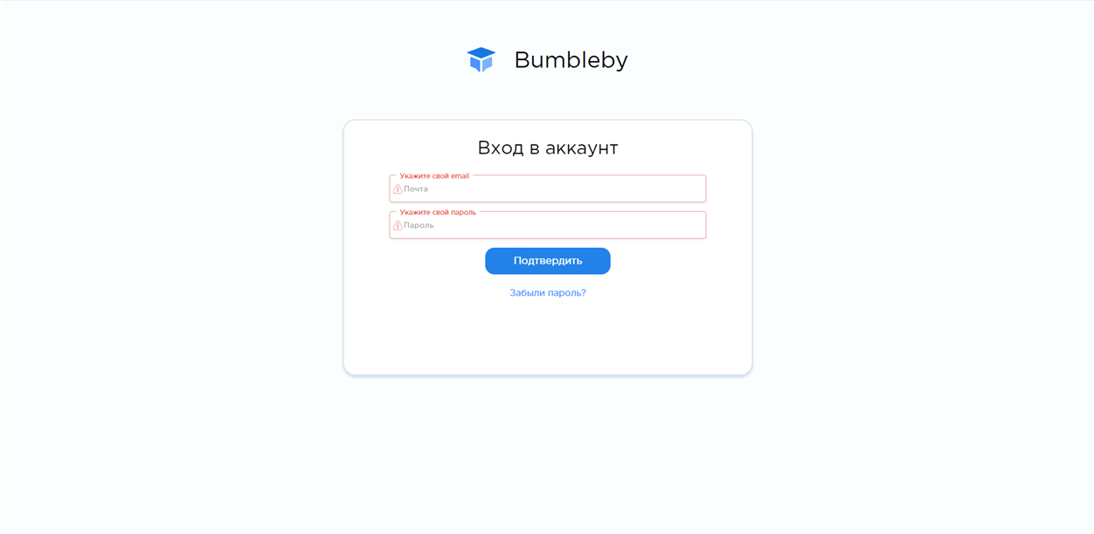 new |  | low | minor

